Sheet1
OOD |  |  |  |  | １１.プログラム機能設計書 |  |  |  |  |  |  |  |  |  |  |  |  |  |  |  |  |  |  |  |  |  |  | 5/14
システム名： Web-eラーニングシステムの提供 |  |  |  |  |  |  |  |  |  | 機能名： Listeningメニュー（機能ID:U103） |  |  |  |  |  |  |  |  |  |  |  |  |  | 作成日： 2013/11/12 |  |  |  | 作成者： 森口直輝

 | 【１－１．概要説明】
 |  |  | ・一般ユーザがログイン後、Readingの単元を選択する。

 | 【１－２．画面レイアウト定義】

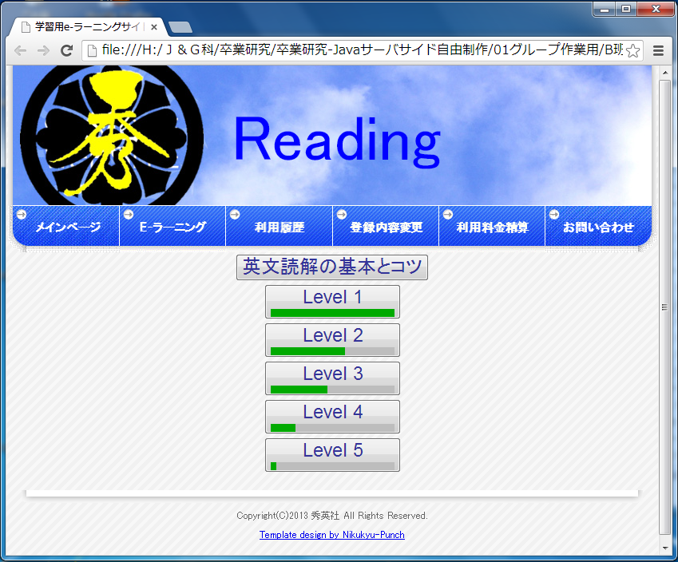
共通メニュー

(2)

(1)

(2）

 | 【１－３．画面項目定義】
 |  | 番号 | 項目名 |  |  |  | 項目名（英字） | 属性 |  | 型 |  | 桁数 (Byte) | I/O | 必須チェック | 入力制限 |  |  |  | 表示形式 （編集仕様） | DBアクセス | 対応テーブルカラム |  | 詳細
 |  |  |  |  |  |  |  |  |  |  |  |  |  |  | かな | カタカナ | 英字 | 数値
 |  | (1) | 英文読解の基本とコツ |  |  |  | dokkai | link |  | - |  | - | O | - | - | - | - | - | - |  |  |  | Readingのe-learnungの学習の仕方を説明する画面。
 |  | (2) | Levelボタン |  |  |  | level | link Button meter |  | - |  | - | O | - | - | - | - | - | - | (1) | 分野表 |  | Levelごとの問題リンク先

 | 【１－４．入力パラメータ】
 |  | なし。

 | 【１－５．イベント詳細定義】
 |  |  |  |  |  |  |  |  |  |  |  |  |  |  |  |  |  |  |  |  |  | ＰＴ実施結果記入欄
 |  | № | イベント／条件 |  |  |  |  | 処理内容 |  |  |  |  |  |  |  |  |  |  |  |  |  | 実施日 |  |  | 結果 | 実施日 | 結果 | 実施日 | 結果
 |  | 1 | 英文読解の基本とコツ |  |  |  |  | 【画面遷移】
 |  |  |  |  |  |  |  |  | ①URL
 |  |  |  |  |  |  |  |  |  | 1次開発終了後、開発予定
 |  |  |  |  |  |  |  |  | ②遷移先
 |  |  |  |  |  |  |  |  |  | 1次開発終了後、開発予定
 |  |  |  |  |  |  |  |  | ③パラメータ
 |  |  |  |  |  |  |  |  |  | 1次開発終了後、開発予定

 |  | 2 | Levelボタン |  |  |  |  | 【画面遷移】
 |  |  |  |  |  |  |  |  | ①URL
 |  |  |  |  |  |  |  |  |  |  | /Reading_Q
 |  |  |  |  |  |  |  |  | ②遷移先
 |  |  |  |  |  |  |  |  |  |  | U211（Reading問題画面）
 |  |  |  |  |  |  |  |  | ③パラメータ
 |  |  |  |  |  |  |  |  |  |  | Reading問題画面の画面設計書のインターフェースを参照。

 | 【１－６．DBアクセス】
 |  | (1)正答率の検索
 |  |  |  | 取得カラム名
 |  |  |  |  |  | SUM(練習問題成績表．正誤）/COUNT(練習問題成績表．問題ID)
 |  |  |  | 検索対象テーブル名
 |  |  |  |  |  | 練習問題成績表
 |  |  |  | 検索条件
 |  |  |  |  |  | WHERE ユーザ管理表．ユーザID=練習問題成績表．ユーザID
 |  |  |  |  |  | AND 教科表．教科ID=練習問題成績表．教科ID
 |  |  |  |  |  | AND 科目表．科目ID=練習問題成績表．科目ID
 |  |  |  |  |  | AND 分野表．分野ID=練習問題成績表．分野ID

 |  | (2)タイトルの表示
 |  |  |  | 取得カラム名
 |  |  |  |  |  | 分野表．タイトル
 |  |  |  | 検索対象テーブル名
 |  |  |  |  |  | 分野表
 |  |  |  | 検索条件
 |  |  |  |  |  | WHERE 分野表.分野ID=分野詳細表.分野ID

